Лист1
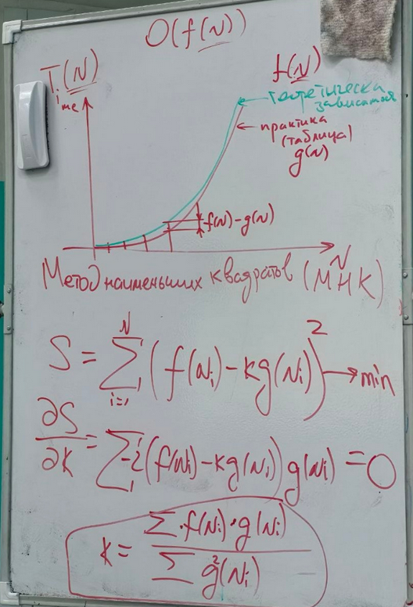
Алгоритм использует циклический список поэтому в функции delete нету цикла. Скорость алгоритма будет O(n*(k-1)) отбрасываем константу и получаем O(n) | N | Ansewer | Time |  | N | g(N) | f(N) | Числитель | Знаменатель | k | Теорическое время (f(N)/k):
 | 1000 | 977 | 0 |  | 1000 | 0 | 1000 | 0 | 0 | 17504248.604 | 5.7128987517E-05
 | 5000 | 1809 | 0 |  | 5000 | 0 | 5000 | 0 | 0 |  | 0.00028564493759
 | 10000 | 3617 | 0 |  | 10000 | 0 | 10000 | 0 | 0 |  | 0.00057128987517
 | 50000 | 34465 | 0.002 |  | 50000 | 0.002 | 50000 | 100 | 0.000004 |  | 0.0028564493759
 | 100000 | 68929 | 0.005 |  | 100000 | 0.005 | 100000 | 500 | 0.000025 |  | 0.0057128987517
 | 500000 | 475713 | 0.029 |  | 500000 | 0.029 | 500000 | 14500 | 0.000841 |  | 0.028564493759
 | 1000000 | 951425 | 0.057 |  | 1000000 | 0.057 | 1000000 | 57000 | 0.003249 |  | 0.057128987517

 |  |  |  | Видим на графике что теорическое время совпало с практическим значит алгоритм O(N)

